400g3
견 적 서

에코레이 |  | 귀하
전화 : | 062-959-9253
팩스 : | 062-951-5261
담당 : | 허은영 과장님
 | (010-5026-1273)
아래와 같이 견적합니다.

견 적 합 계 : | ₩3,080,000
견 적 일 자 : | 2016-06-28
결 재 조 건 :

품 명 | 규 격 | 수 량 | 단 가 | 금 액 | 세 액 | 합 계 액
 |  |  |  | - | - | -
데스크탑 | HP 400G3 MT | 5 | 560,000 | 2,800,000 | 280,000 | 3,080,000
 |  |  |  | - | - | -
 | 인텔 i5-6500 3.2GHz |  |  |  |  | -
 | 4GB DDR4-2133 |  |  | - | - | -
 | 1TB 7200RPM SATA 6G 3.5 1st HDD |  |  | - | - | -
 | intel HD 530 Graphics |  |  | - | - | -
 | usb 2.0 x 4ea / USB 3.0 x 4ea |  |  | - | - | -
 | Supermulti DVD RW |  |  | - | - | -
 | Free DOS |  |  | - |  | -
 |  |  |  | - | - | -
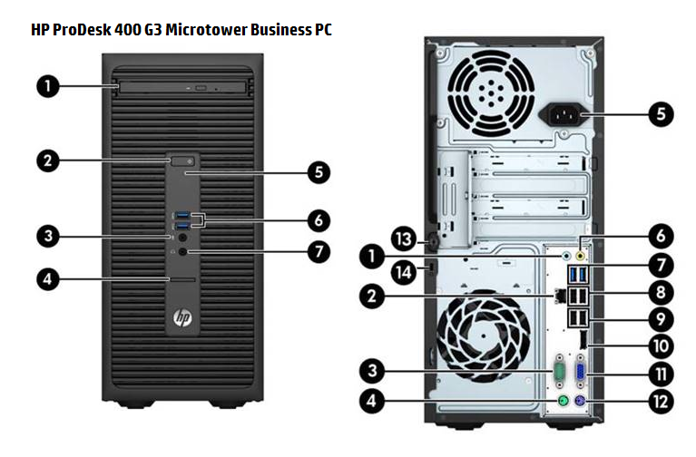
 |  |  |  | - | - | -
 |  |  |  | - | - | -
 |  |  |  | - | - | -
 |  |  |  | - | - | -
 |  |  |  | - | - | -
 |  |  |  | - | - | -
 |  |  |  |  | - | -
 |  |  |  | - | - | -
 |  |  |  | - | - | -
 |  |  |  | - | - | -
 |  |  |  | - | - | -
 |  |  |  |  | - | -
 |  |  |  |  | - | -
 |  |  |  | - | - | -
 |  |  |  | - | - | -
 |  |  |  | - | - | -
 |  |  |  | - | - | -
* 결제계좌 : 신한 110-138-600484 씨-넷 |  |  | 합 계 | 2,800,000 | 280,000 | 3,080,000
* 견적담당 : | 조규장(010-2910-7760)
* REMARK
1. 발주서 및 사업자 사본 보내주시고, 입금 처리되면 발송가능합니다.

